Foglio1
LISTA DEI REGALI

Nome e Cognome |  | Ritiro presso lo Spaccio |  | Data del Ritiro
Data dell'ordine |  | Spedizione
 | Indirizzo |  | CAP
 | Città |  | Numero Tel.


 | TOTALE CARRELLO | QUANTITÁ (PEZZI) | 0
 |  | SPESA (€) | 0.00 €
 |  | PESO LORDO TOTALE (KG) | 0.00
ATTENZIONE: Controlla i costi di spedizione sotto indicati e aggiungili alla spesa del tuo carrello

Codice | Prodotto | Descrizione | Prezzo al pezzo | Prezzo per cartone (con sconto 10%) | Numero pezzi ordine | Numero cartoni ordine | Peso Lordo Unità di Vendita (kg) | Peso Lordo cartone (kg)

 |  | Grana Padano Riserva oltre 20 mesi
139704 |  | con confettura extra bio ai Fichi | 6.90 € | 49.68 € |  |  | 0.588 | 3.839
 |  | [8 pz per cartone]
 |  | Parmigiano Reggiano Prodotto di Montagna
139752 |  | con salse Lazzaris | 8.60 € | 61.92 € |  |  | 0.622 | 4.1
 |  | [8 pz per cartone]

 |  | Parmigiano Reggiano biologico
139731 |  | con mieli | 8.90 € | 64.08 € |  |  | 0.665 | 4.455
 |  | [8 pz per cartone]
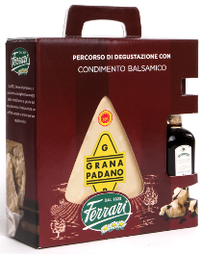
 |  | Grana Padano con condimento balsamico
139780 |  | [8 pz per cartone] | 8.80 € | 63.36 € |  |  | 0.793 | 5.48

 |  | Parmigiano Reggiano oltre 40 mesi
139845 |  | con Fragole in sciroppo Fabbri | 11.50 € | 51.75 € |  |  | 1.074 | 4.918
 |  | [5 pz per cartone]
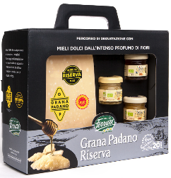
 |  | Grana Padano Riserva
139778 |  | con mieli | 12.90 € | 46.44 € |  |  | 1.25 | 4.7
 |  | [4 pz per cartone]
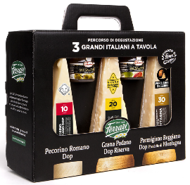
 |  | Degustazione Tris italiano
139745 |  | [4 pz per cartone] | 12.99 € | 46.76 € |  |  | 1.18 | 4.4

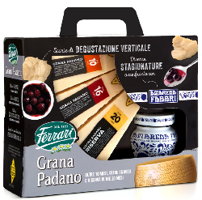
 |  | Grana Padano 10 mesi, 16 mesi e 20 mesi
139707 |  | Riserva con Amarena Fabbri | 13.80 € | 49.68 € |  |  | 1.52 | 5.8
 |  | [4 pz per cartone]
 |  | Parmigiano Reggiano prodotto di Montagna
139750 |  | tris di stagionature | 14.80 € | 53.28 € |  |  | 1.18 | 4.4
 |  | [4 pz per cartone]
 |  | Parmigiano Reggiano prodotto di Montagna
139700 |  | 24 e 30 mesi con Prosecco | 16.90 € | 60.84 € |  |  | 2.269 | 8.812
 |  | [4 pz per cartone]
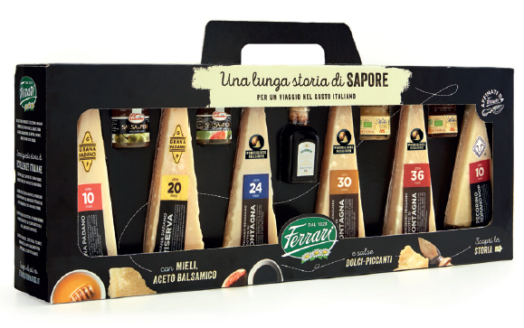
 |  | Degustazione Maxi
139724 |  | [4 pz per cartone] | 25.00 € | 90.00 € |  |  | 2.35 | 9.4

Costi di spedizione |  | da 0kg - fino a 3kg | 9.64 €
 |  | superiore 3kg - fino a 14kg | 11.67 €
 |  | superiore a 14kg- fino a 24kg | 12.89 €
 |  | superiore a 24kg - fino a 34kg | 15.91 €
 |  | superiore a 34kg - fino a 54kg | 22.04 €
 |  | superiore a 54kg - fino a 70kg | 69.20 €
 |  | Per le isole (fino a 50kg) | + 2 €
 |  | Per le isole (oltre 50kg) | + 40 €

Tempi di consegna |  | 3 -5 giorni lavorativi. O come indicato dal vettore al momento dell'ordine.

Modalità di pagamento: |  | In contanti o con carta al momento del ritiro dell'ordine presso Lo Spaccio Ferrari

 |  | Con bonifico bancario anticipato se si sceglie la consegna con corriere.
 |  | IBAN : IT 19 L 03069 20310 100000014902 INTESA SAN PAOLO – Lodi causale Acquisto Spaccio.
 |  | Inviare ricevuta di bonifico all'indirizzo mail: lospaccio@ferrariformaggi.it

Condizioni generali |  | I prezzi sono un’offerta esclusiva ai clienti de Lo Spaccio. Non sono applicabili per la vendita all’ingrosso.
 |  | La fattura può essere richiesta solo per l’acquisto di cartoni completi e per un importo minimo di €100.
 |  | L’invio della lista non costituisce obbligo di spedizione per Ferrari SPA. La proprietà della merce passa al compratore, con i relativi rischi, alla consegna al vettore.

